Übersichtskarte Los 6
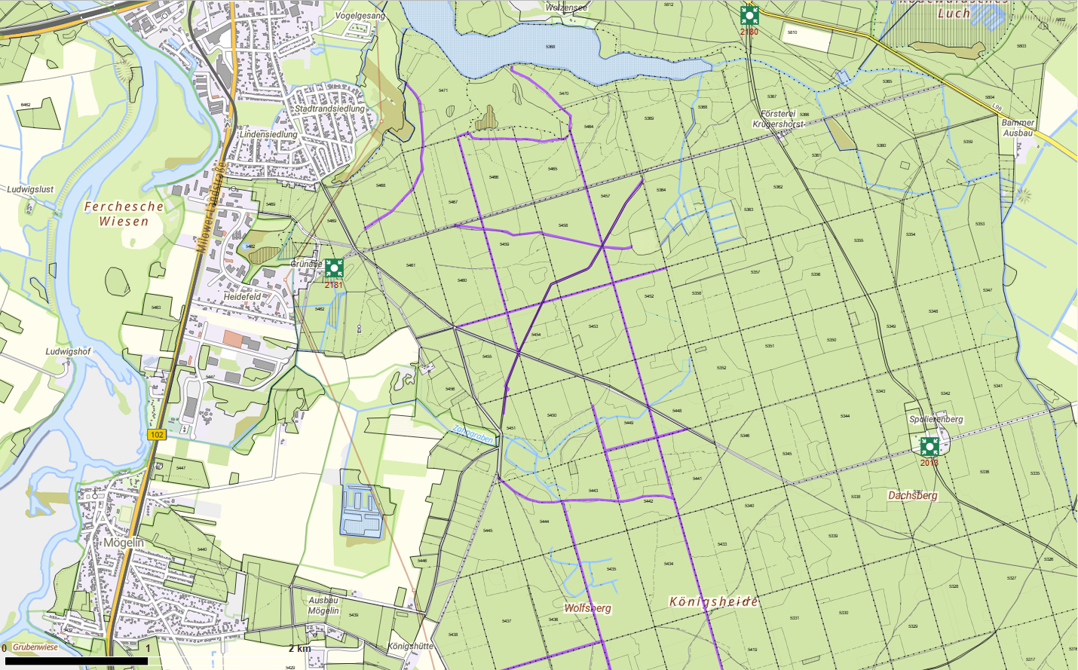
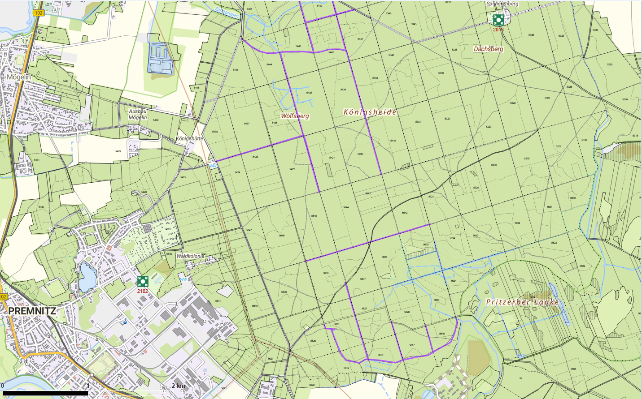
Übersichtskarte |  | Reviere: | Friedrichshof, Krügershorst
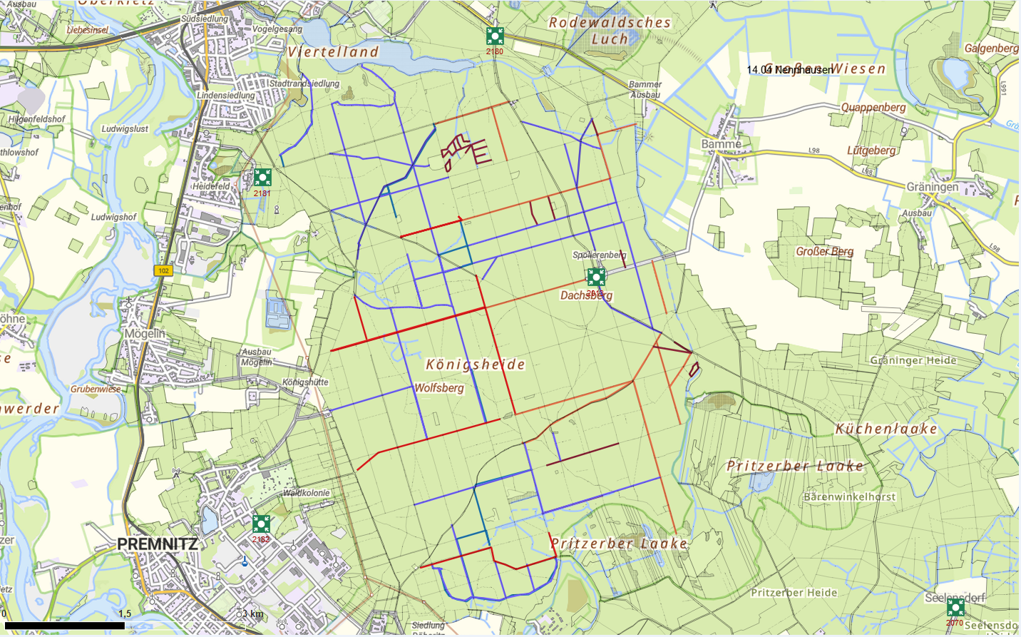

 | Rettungspunkt mit Nummer |  |  | Lage der Flächen
Detailkarte |  | Revier: | Friedrichshof, Krügershorst | Los: | 6
 |  |  |  | Teilmaßnahme: | 1
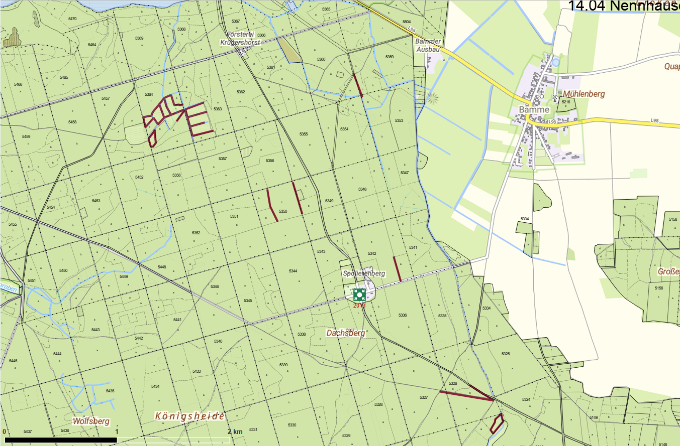

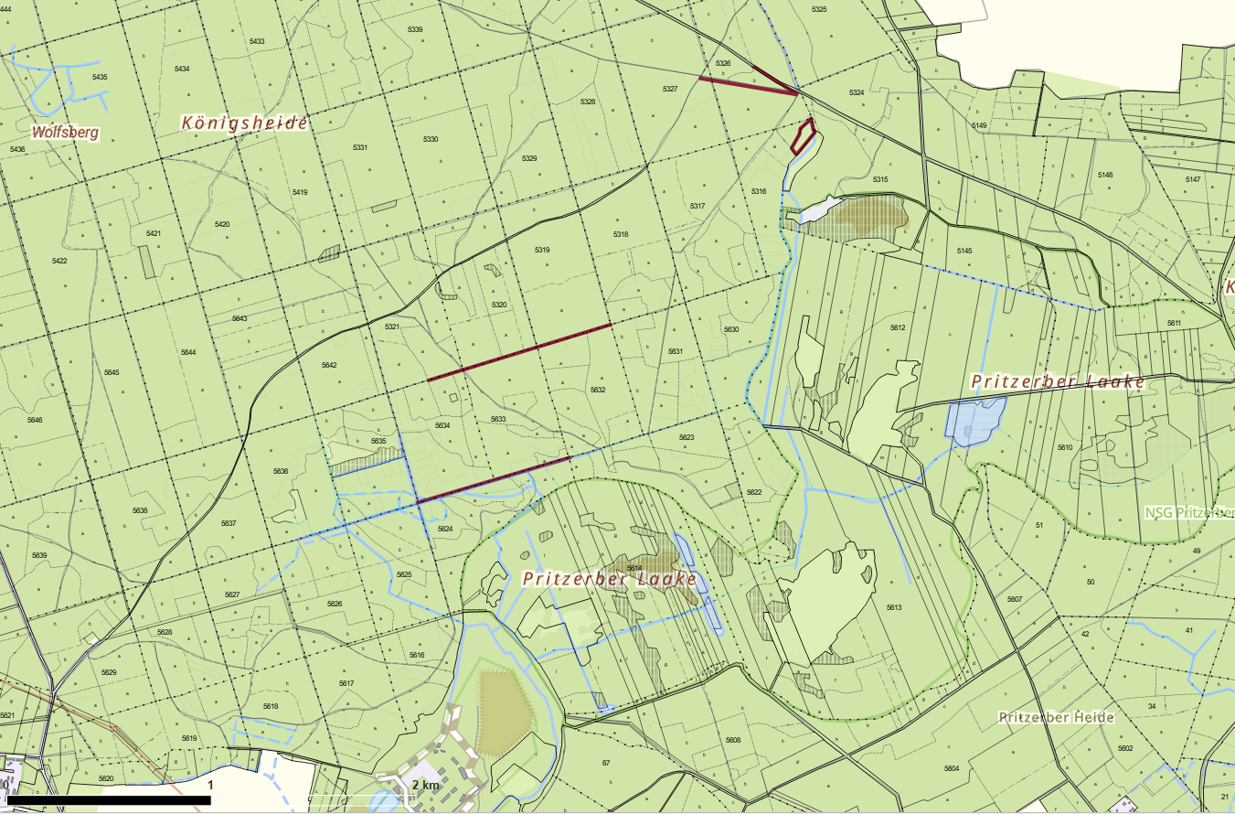

 |  |  |  | Los: | 6
 |  |  |  | Teilmaßnahme: | 2
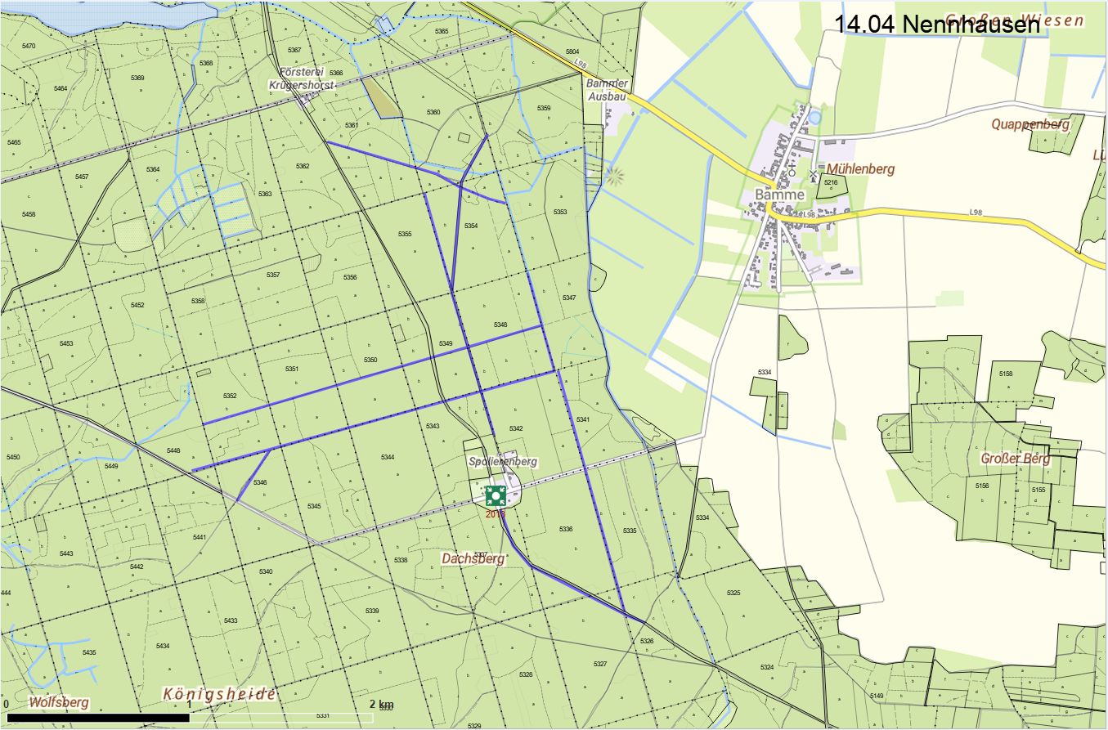

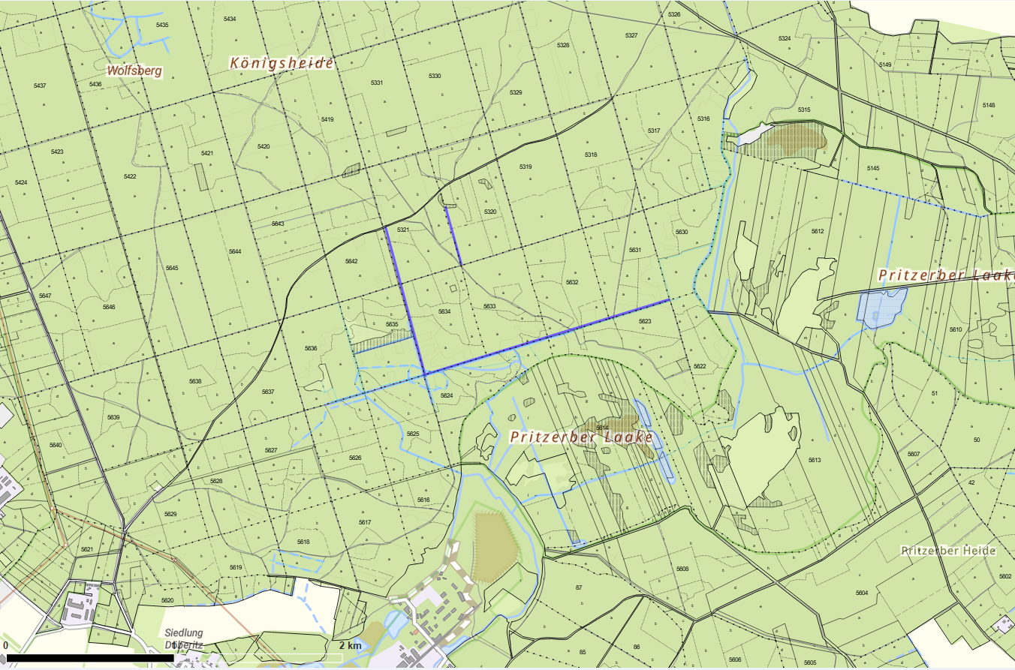

 |  |  |  | Los: | 6
 |  |  |  | Teilmaßnahme: | 3
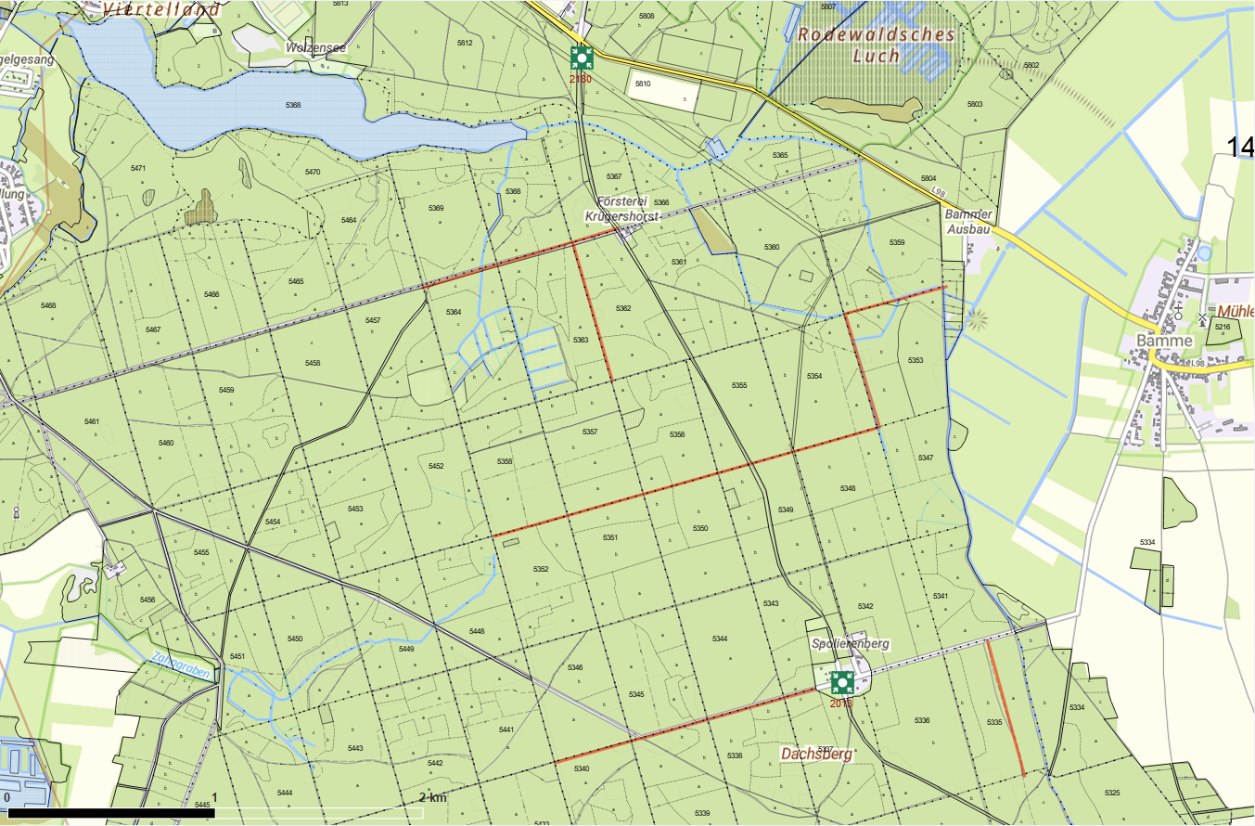

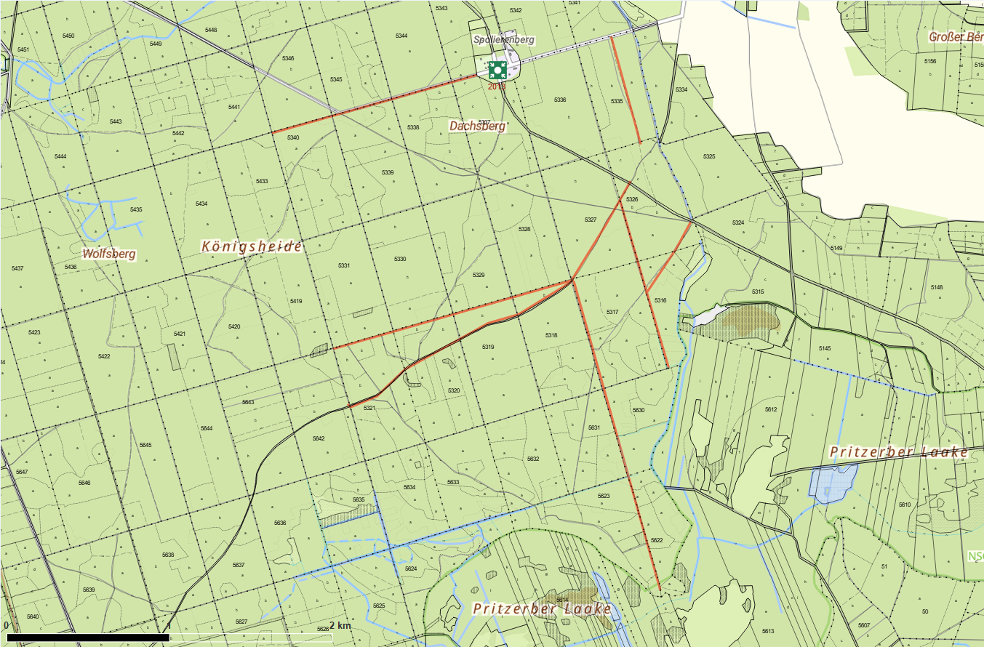

 |  |  |  | Los: | 6
 |  |  |  | Teilmaßnahme: | 4
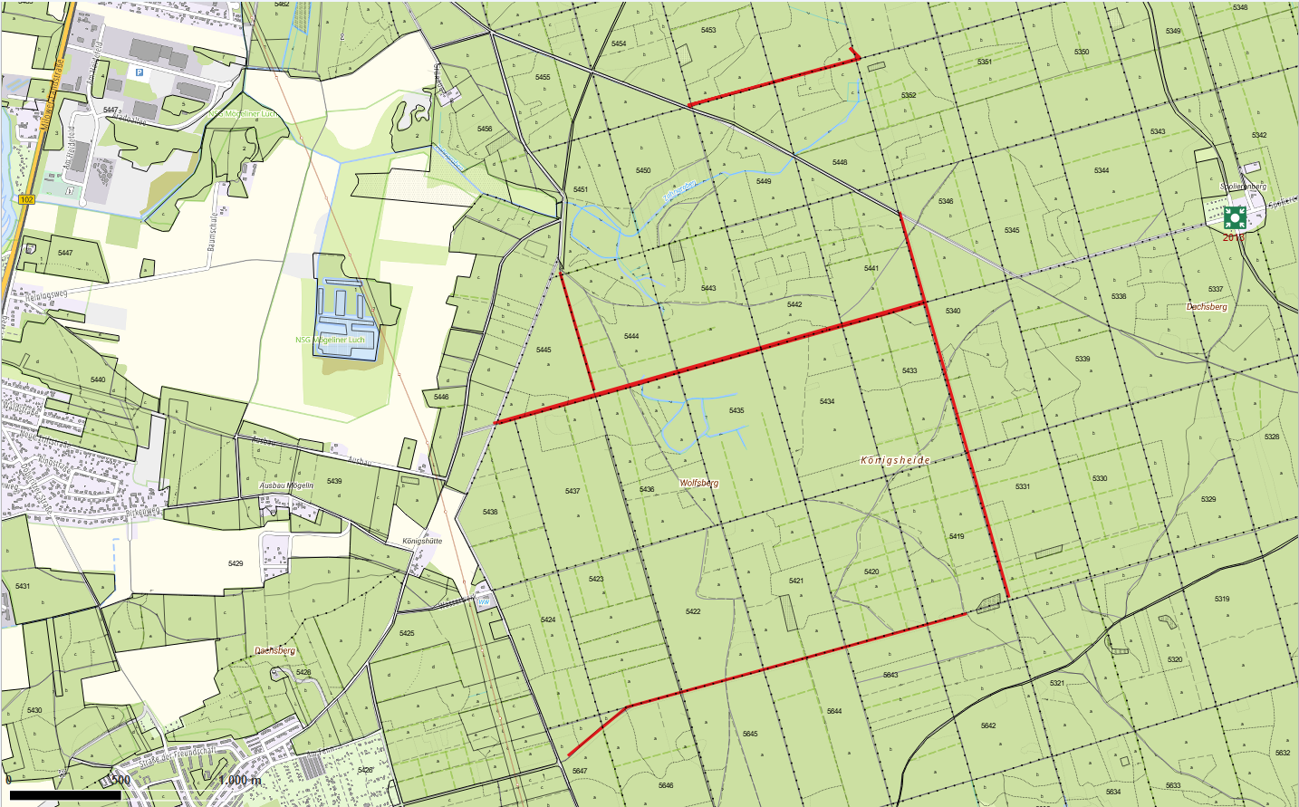

 |  |  |  | Los: | 6
 |  |  |  | Teilmaßnahme: | 5
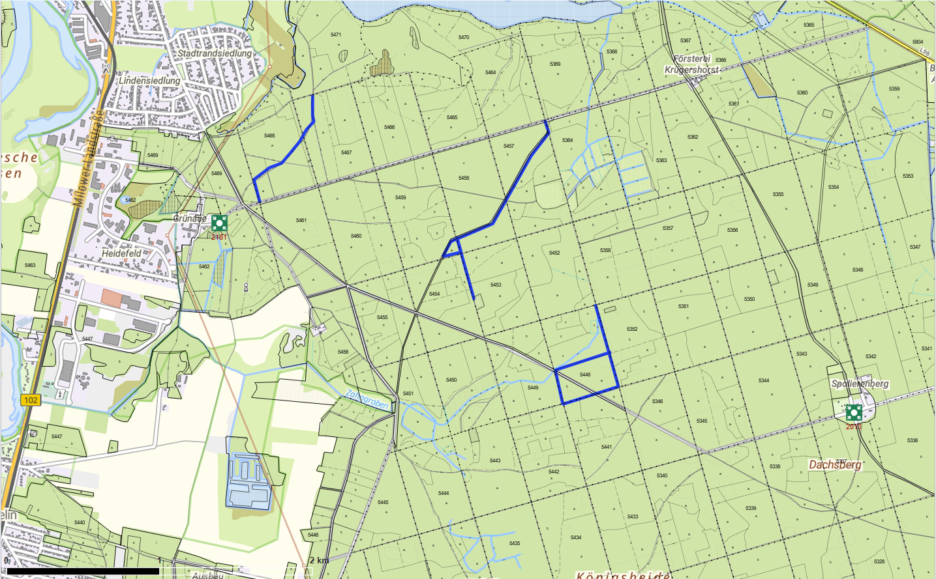

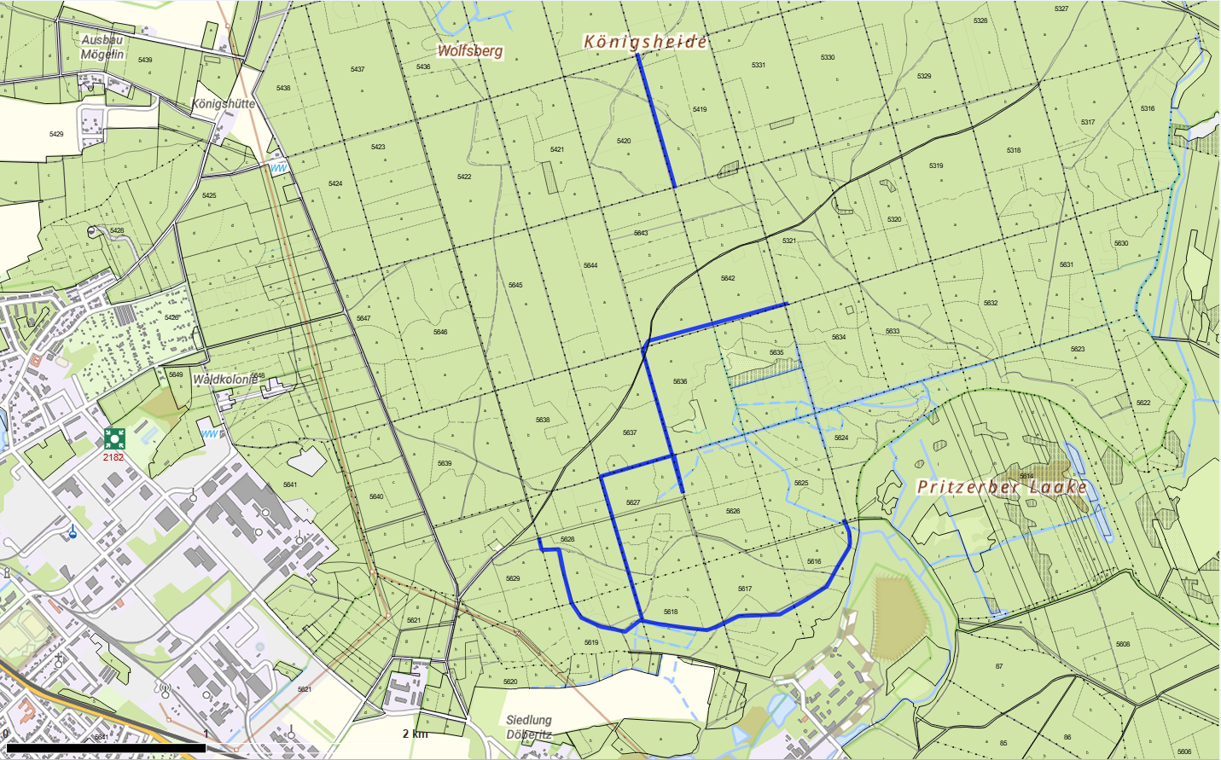

 |  |  |  | Los: | 6
 |  |  |  | Teilmaßnahme: | 6

